No.1
一般者用画面
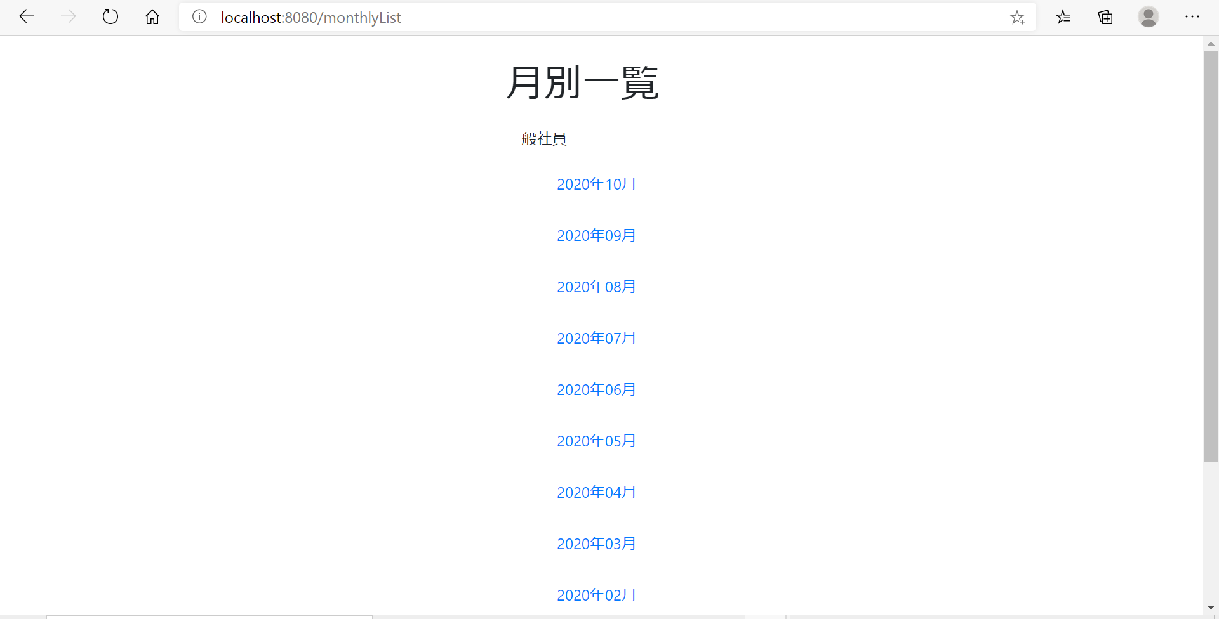



管理者用画面

管理者用画面

No.3
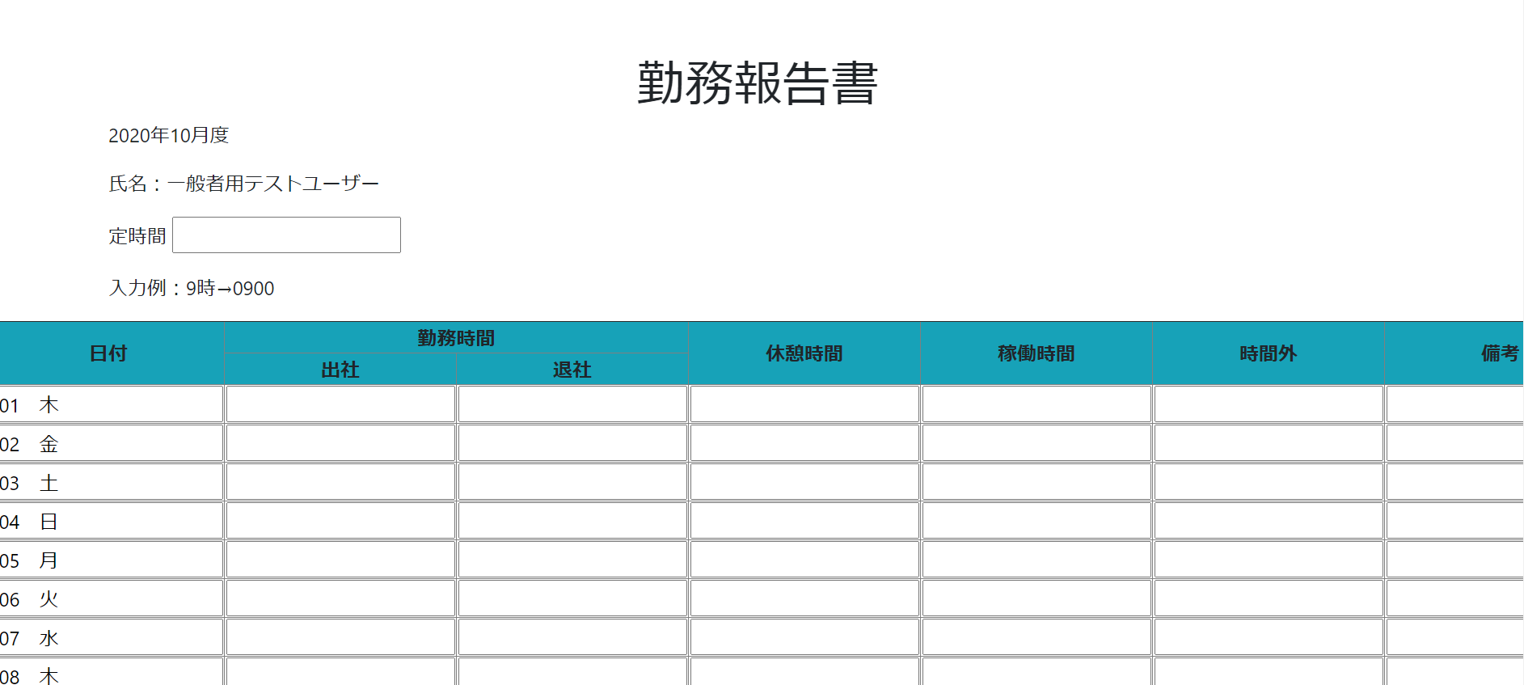
一般ユーザーで年月一覧ボタンを押すと勤務報告書画面に遷移する

 | ボタン押下

No.4
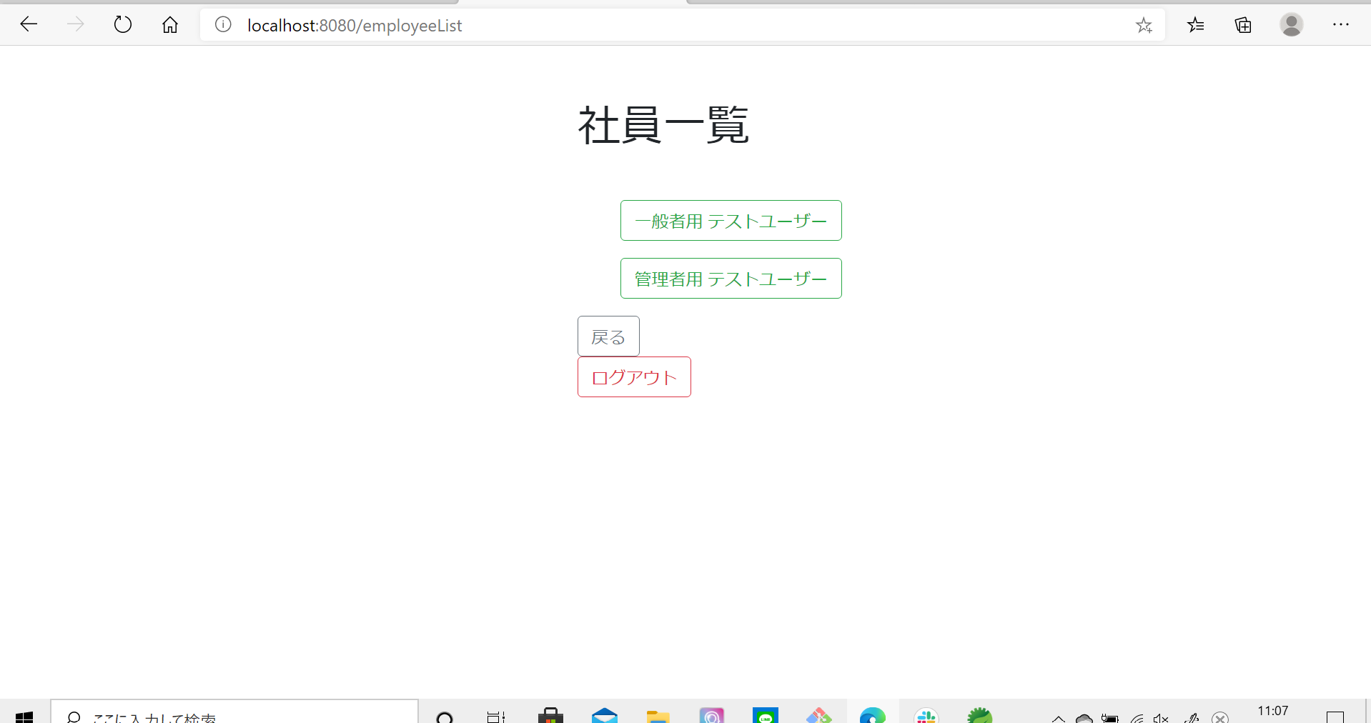
管理者で年月一覧ボタンを押すと社員一覧に遷移する

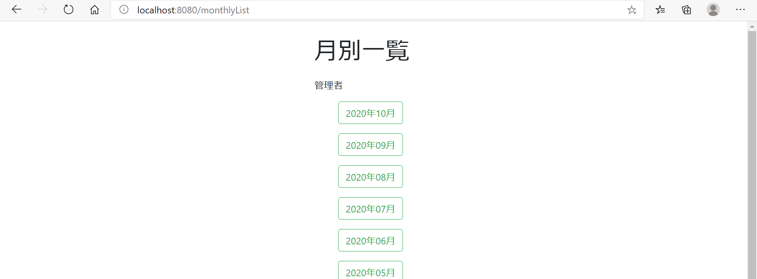

 | ボタン押下

No.5
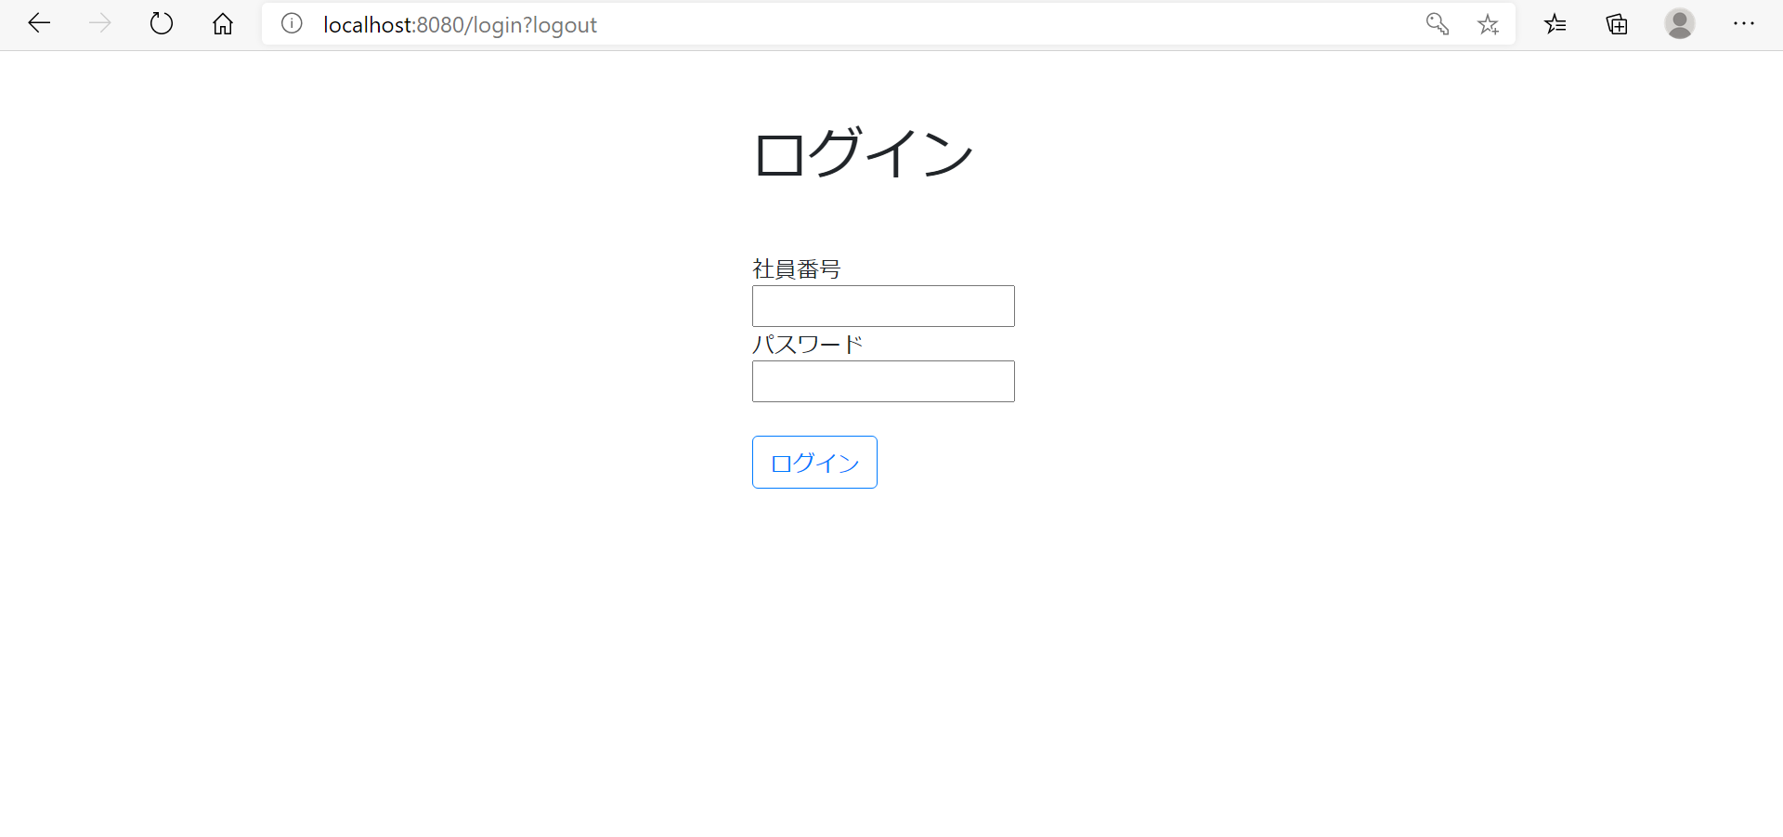
一般者用画面

 | ログアウトボタン押下後
 | ログイン画面に遷移する

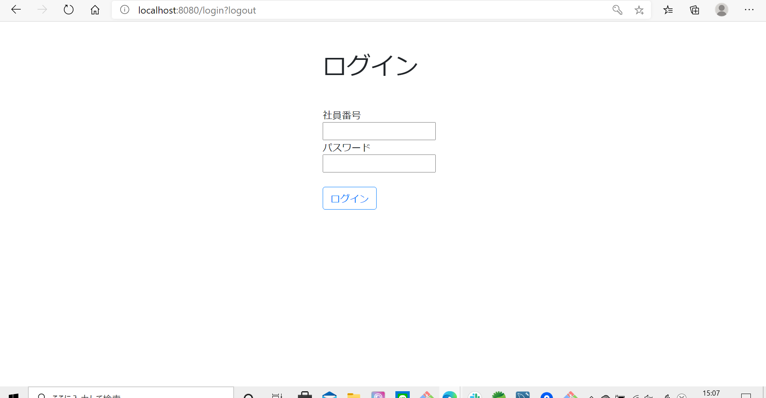

管理者用画面

 | ログアウトボタン押下後
 | ログイン画面に遷移する

